Arabic


 | التحليل الفني للعقود الفورية و المؤجلات

 | في الأسواق المالية العالمية

 |  | 2021-02-01 13:25:00 |  | 2021-02-01

 |  | (EURUSD) |  | اليورو / الدولار الأمريكي

1.2215 |  | آخر سعر |  | 1.2185 | محور الإرتكاز
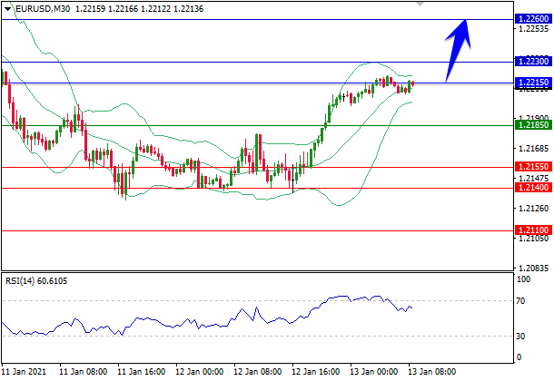

Powered by
 |  |  |  |  |  | تعليق

 |  |  |  |  |  | الإتجاه صعودي

 |  |  |  |  | السيناريو المفضل

1.2230 | و | 1.2215 | و الهدف | 1.2185 |  | الشراء فوق مستوى

 |  |  |  |  | السيناريو البديل

1.2140 | و | 1.2155 | و الهدف | 1.2185 | البيع تحت مستوى

1.2110 | ، | 1.2140 | ، | 1.2155 | مستويات الدعم

1.2260 | ، | 1.2230 | ، | 1.2215 | مستويات المقاومة

 |  | (GBPUSD) |  | الجنية الإسترليني/الدولار الأمريكي

1.3684 |  | آخر سعر |  | 1.3610 | محور الإرتكاز
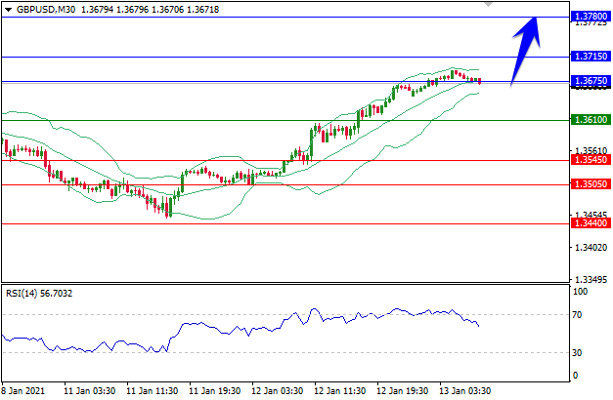

Powered by
 |  |  |  |  |  | تعليق

 |  |  |  |  | الإتجاه صعودي

 |  |  |  |  | السيناريو المفضل

1.3715 | و | 1.3675 | و الهدف | 1.3610 | الشراء فوق مستوى

 |  |  |  |  | السيناريو البديل

1.3505 | و | 1.3545 | و الهدف | 1.3610 | البيع تحت مستوى

1.3440 | ، | 1.3505 | ، | 1.3545 | مستويات الدعم

1.3780 | ، | 1.3715 | ، | 1.3675 | مستويات المقاومة

 |  | (USDJPY) |  | الدولار الأمريكي/ الين الياباني

103.66 |  | آخر سعر |  | 103.95 | محور الإرتكاز
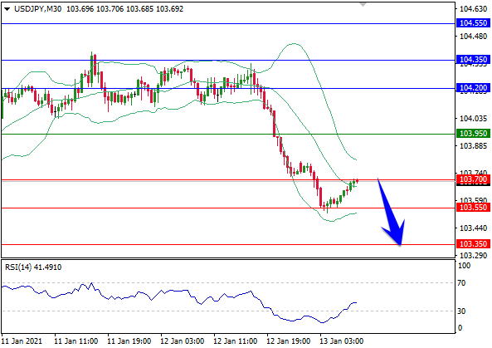

Powered by
 |  |  |  |  |  | تعليق

 |  |  |  |  | الإتجاه هبوطي

 |  |  |  |  | السيناريو المفضل

103.55 | و | 103.70 | و الهدف | 103.95 | البيع تحت مستوى

 |  |  |  |  | السيناريو البديل

104.35 | و | 104.20 | و الهدف | 103.95 | الشراء فوق مستوى

103.35 | ، | 103.55 | ، | 103.70 | مستويات الدعم

104.55 | ، | 104.35 | ، | 104.20 | مستويات المقاومة

 |  |  |  |  | (Gold) | الذهب

1859.43 |  | آخر سعر |  | 1851.80 | محور الإرتكاز
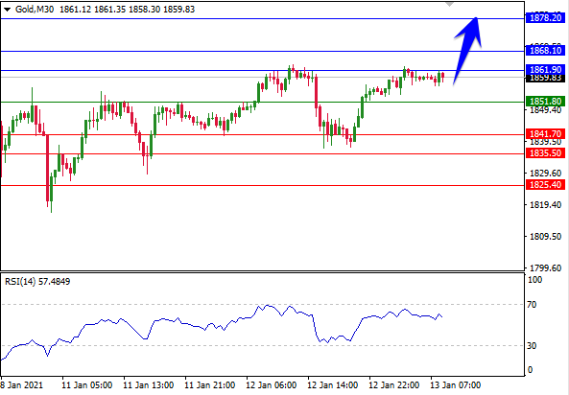

Powered by
 |  |  |  |  |  | تعليق

 |  |  |  |  | الإتجاه صعودي

 |  |  |  |  | السيناريو المفضل

1868.10 | و | 1861.90 | و الهدف | 1851.80 | الشراء فوق مستوى

 |  |  |  |  | السيناريو البديل

1835.50 | و | 1841.70 | و الهدف | 1851.80 | البيع تحت مستوى

1825.40 | ، | 1835.50 | ، | 1841.70 | مستويات الدعم

1878.20 | ، | 1868.10 | ، | 1861.90 | مستويات المقاومة

 |  |  |  |  | (Silver) | الفضة

25.53 |  | آخر سعر |  | 25.35 | محور الإرتكاز
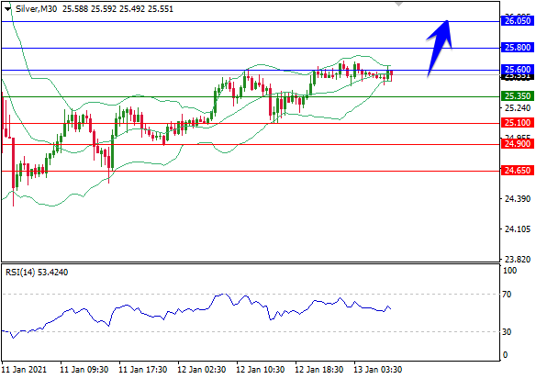

Powered by
 |  |  |  |  |  | تعليق

 |  |  |  |  | الإتجاه صعودي

 |  |  |  |  | السيناريو المفضل

25.80 | و | 25.60 | و الهدف | 25.35 | الشراء فوق مستوى

 |  |  |  |  | السيناريو البديل

24.90 | و | 25.10 | و الهدف | 25.35 | البيع تحت مستوى

24.65 | ، | 24.90 | ، | 25.10 | مستويات الدعم

26.05 | ، | 25.80 | ، | 25.60 | مستويات المقاومة

 |  |  | (WTI) | نفط تكساس المتوسط

53.55 |  | آخر سعر |  | 52.90 | محور الإرتكاز
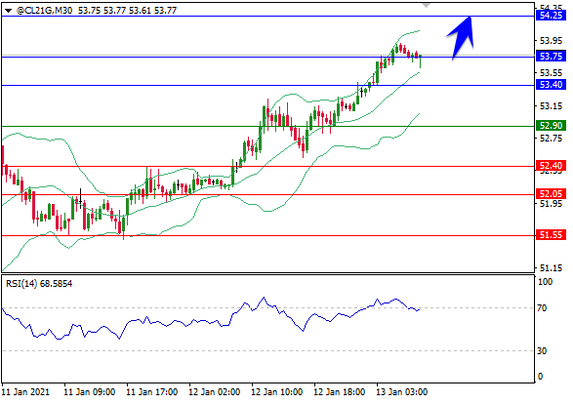

Powered by
 |  |  |  |  |  | تعليق

 |  |  |  |  | الإتجاه صعودي

 |  |  |  |  | السيناريو المفضل

53.75 | و | 53.40 | و الهدف | 52.90 | الشراء فوق مستوى

 |  |  |  |  | السيناريو البديل

52.05 | و | 52.40 | و الهدف | 52.90 | البيع تحت مستوى

51.55 | ، | 52.05 | ، | 52.40 | مستويات الدعم

54.25 | ، | 53.75 | ، | 53.40 | مستويات المقاومة

 |  |  | مؤشر داو جونز الصناعي (DJIA)

31014.5 |  | آخر سعر |  | 30920 | محور الإرتكاز

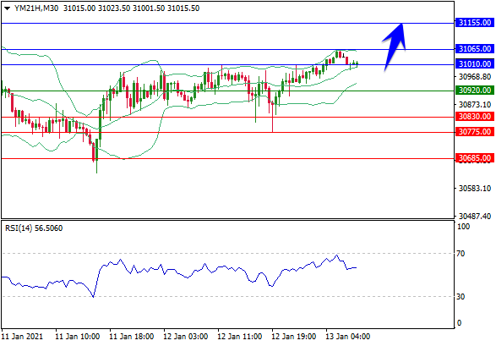

Powered by
 |  |  |  |  |  | تعليق

 |  |  |  |  | الإتجاه صعودي

 |  |  |  |  | السيناريو المفضل

31065 | و | 31010 | و الهدف | 30920 | الشراء فوق مستوى

 |  |  |  |  | السيناريو البديل

30775 | و | 30830 | و الهدف | 30920 | البيع تحت مستوى

30685 | ، | 30775 | ، | 30830 | مستويات الدعم

31155 | ، | 31065 | ، | 31010 | مستويات المقاومة

 |  |  | مؤشر ناسداك 100 (NASDAQ100)

12918.00 |  | آخر سعر |  | 12868 | محور الإرتكاز
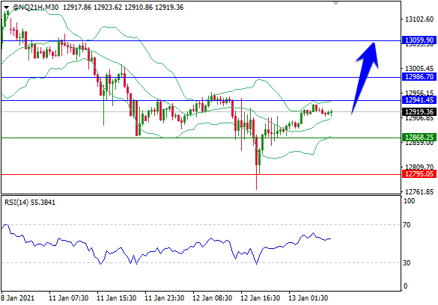

Powered by
 |  |  |  |  |  | تعليق

 |  |  |  |  | الإتجاه صعودي

 |  |  |  |  | السيناريو المفضل

12987 | و | 12941 | و الهدف | 12868 | الشراء فوق مستوى

 |  |  |  |  | السيناريو البديل

12750 | و | 12795 | و الهدف | 12868 | البيع تحت مستوى

12677 | ، | 12750 | ، | 12795 | مستويات الدعم

13060 | ، | 12987 | ، | 12941 | مستويات المقاومة

